Tabla Nº31
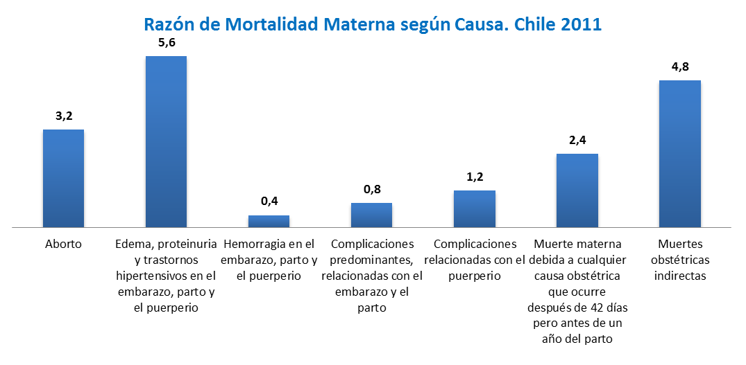
Defunciones y Razón de Mortalidad Materna, Chile 2011

CIE 10 y Grupos de Causa |  | 2011
 |  | Defunciones | RMM*
Total País |  | 46 | 18.5
O00-O07 | Aborto | 8 | 3.2
O10-O16 | Edema, proteinuria y trastornos hipertensivos en el embarazo, parto y el puerperio | 14 | 5.6
O20.-; O46.-; O67.-; O72.- | Hemorragia en el embarazo, parto y el puerperio | 1 | 0.4
O21-O26; O29-O45; O47-O48; O60-O66; O68-O71; O73-O75 | Complicaciones predominantes, relacionadas con el embarazo y el parto | 2 | 0.8
O87-O90; O92.- | Complicaciones relacionadas con el puerperio | 3 | 1.2
O96.-; O97 | Muerte materna debida a cualquier causa obstétrica que ocurre después de 42 días pero antes de un año del parto | 6 | 2.4
O98.-; O99.- | Muertes obstétricas indirectas | 12 | 4.8
* Razón de Mortalidad Materna por 100.000 Nacidos vivos corregidos

